상품제안서
레빗 UX07 2.0 [4 ~ 128G] | 상품코드: F23730

 |  |  |  |  |  |  | 02-412-0044 | www.easy1.co.kr
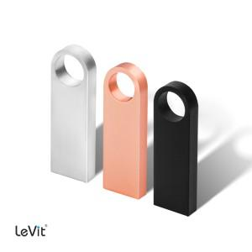

【상세/제작정보】 | 4G, 128G의 경우 문의 요망

【인쇄/포장옵션】 | 레이저 / 포장지포장

【공급단가】 | 수량 | 100~ | 300~ | 500~ | 1,000~ | 3,000~
*VAT별도 | 8G | 3,630원 | 3,570원 | 3,490원 | 3,400원 | 3,340원
 | 16G | 4,090원 | 4,020원 | 3,920원 | 3,820원 | 3,760원
 | 32G | 5,000원 | 4,920원 | 4,800원 | 4,680원 | 4,600원
 | 64G | 6,020원 | 5,920원 | 5,780원 | 5,630원 | 5,540원

【상품 URL】 | https://dev.easy1.co.kr:443/src/goods_detail.php?gdno=23730

